Sheet1
 | Total Geral | Total de Público | Público |  |  | Total de Privada | Privada
Localidade da Escola |  |  | Federal | Estadual | Municipal |  | Privada
Salvador | 58,604 | 55,083 | 80 | 39,705 | 15,298 | 3,521 | 3,521

Categoria Administrativa |  | Dependência Administrativa

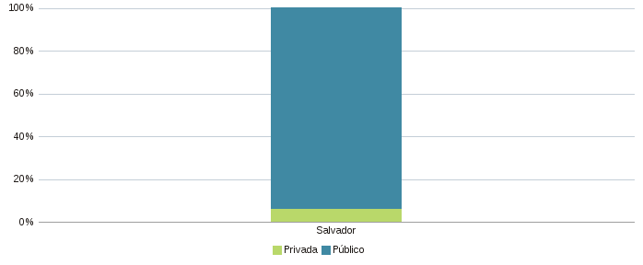 |  | 